Worksheet
 | Alklima B.V.
 | Van Hennaertweg 29
 | 2952 CA Alblasserdam
 | NEDERLAND
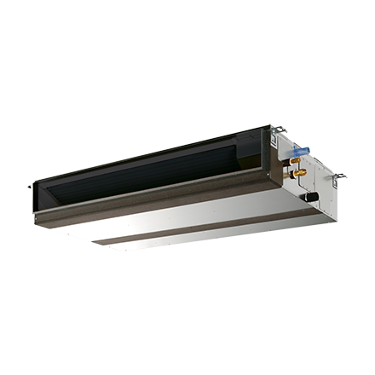
Code | PEFY-W125 VMA-A
Product | City Multi HVRF 14,0 kW kanaal VMA incl.pomp/incl.regelafsl.

Vermogen & prestaties
Naam |  | Waarde | Eenheid
Koelcapaciteit |  | 14 | kW
Verwarmingscapaciteit |  | 16 | kW

Elektrische gegevens
Naam |  | Waarde | Eenheid
Voeding, fase & frequentie |  | 230V / 1~N+a / 50 Hz
Voeding/aansluitmogelijkheid |  | Netvoeding
Opgenomen vermogen binnendeel koelen/verwarmen |  | 0,199/0,197 | kW
Afzekering apparaat |  | 16 | A
Stroomsterkte binnendeel koelen/verwarmen |  | 1,23/1,23 A | A
Maximale stroomsterkte binnendeel |  | 2.93 | A

Technische gegevens
Naam |  | Waarde | Eenheid
Type koudemiddel |  | Overig
Aantal ventilatiesnelheden |  | 3
Luchtdebiet koelen |  | 1680.00 - 2220.00 | m³/h
Luchtdebiet verwarmen |  | 1680.00 - 2220.00 | m³/h
Externe statische druk |  | 40/50/70/100/150 Pa | Pa

Geluidsprestaties
Naam |  | Waarde | Eenheid
Geluidsdrukniveau koelen |  | 34.00 - 40.00 | dB(A)
Geluidsdrukniveau verwarmen |  | 34.00 - 40.00 | dB(A)

Afmetingen & aansluitingen
Naam |  | Waarde | Eenheid
Koelleiding diameters |  | Overig - Overig
Uitwendige buisdiameter condensafvoer |  | 32 | mm
Afmetingen (HxBxD) |  | 250 × 1400 × 732 | mm
Gewicht |  | 38 | kg

Uitvoering & werking
Naam |  | Waarde | Eenheid
Werkingsprincipe |  | Koelen en verwarmen
VRF-uitvoering |  | Ja
Model (binnenunit) |  | Plafondinbouw (kanaal)
Inverter gestuurd |  | Nee
Met draadloze afstandsbediening |  | Nee
Met afstandsbediening |  | Nee
Met klokprogramma/timer |  | Nee
Met luchtzuiveringsfilter |  | Ja
Met geurfilter |  | Nee
Inclusief condensafvoerpomp |  | Ja
Binnenunit met buitenluchtaansluiting |  | Ja

